表紙
令和２年５月修正版

 | 青 森 県 の 推 計 人 口

 | （平成３１年４月１日 現在）

 | 県人口 １，２５０，４４７人 （対前月 ６，６３８人減少）
 | 自然動態 ８６５人減少 （出生者数 ５９７人、死亡者数 １，４６２人）
 | 社会動態 ５，７７３人減少 （転入者数 ３，４１０人、転出者数 ９，１８３人）

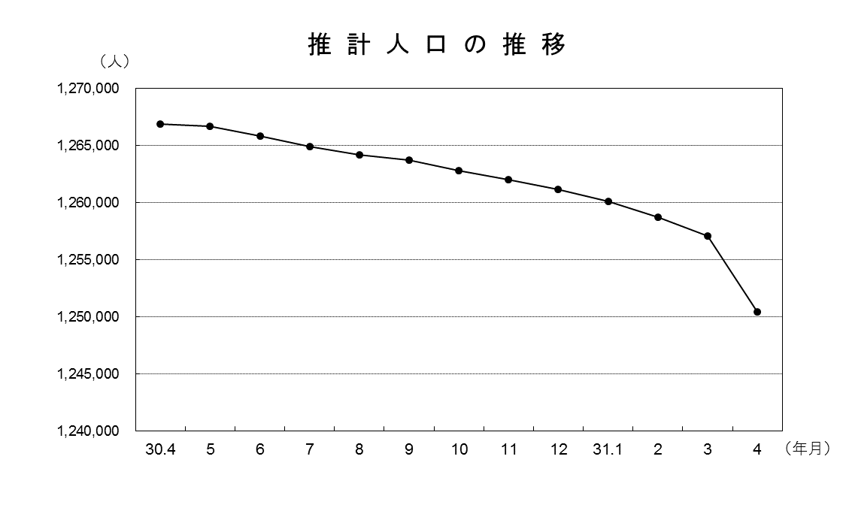

青森県企画政策部統計分析課

